SDM COVID-19
DATA KARYAWAN YANG TERPAPAR VIRUS COVID-19
PT. BANGUN DESA LOGISTINDO (CGK)

NO | NAMA | DIVISI | SUPERIOR | UMUR | TERAKHIR MASUK KERJA | VAKSIN | GEJALA | SWAB 1 | TANGGAL SWAB 1 | HASIL TES 1 | LOKASI ISOMAN | SWAB 2 | TANGGAL SWAB 2 | HASIL TES 2 | KONTAK ERAT | SWAB | TANGGAL SWAB | HASIL TES | RUANG LINGKUP | KETERANGAN
1 | Shulthan Zahran Salsabila | EXIM | Medi | 21 | 24 Juni 2021 | Sudah vaksin | Hilang Penciuman | PCR | 29 juni 2021 | Positif | Rumah | Antigen | 10 juli 2021 | Negatif | Ridhu | Antigen | 25 juni 2021 | Negatif | puja sera
 |  |  |  |  |  |  |  |  |  |  |  |  |  |  | Ridho | Antigen | 25 juni 2021 | Negatif | puja sera
 |  |  |  |  |  |  |  |  |  |  |  |  |  |  | Medi | Antigen | 25 juni 2021 | Negatif | puja sera
 |  |  |  |  |  |  |  |  |  |  |  |  |  |  | Herman | Antigen | 25 juni 2021 | Negatif | puja sera
 |  |  |  |  |  |  |  |  |  |  |  |  |  |  | Dimas | Antigen | 25 juni 2021 | Negatif | puja sera
2 | Rara Sri Asih | Admin Incoming | Herman Hidayat | 47 | 29 Juni 2021 | Sudah vaksin | Demam, hilang Penciuman | Antigen | 30 juni 2021 | Positif | Rumah | Antigen | 10 juli 2021 | Negatif | M.Drajat | Antigen | 30 juni 2021 | Positif | 1 Ruangan
3 | Muhammad Drajat Jaya | Manifest Incoming | Herman Hidayat | 24 | 30 juni 2021 | belum vaksin | Demam, hilang Penciuman | Antigen | 1 juli 2021 | Positif | Rumah |  | 11 juli 2021 | Negatif
4 | Abdul Shabur | Admin Outgoing | Herman Hidayat | 35 | 30 juni 2021 | Sudah vaksin | Hilang Penciuman | PCR | 1 juli 2021 | Positif | RS. Daan Mogot | PCR | 8 juli 2021 | Negatif | ahmad Zulfiqri | Antigen | 1 juli 2021 | Negatif | 1 Ruangan
 |  |  |  |  |  |  |  |  |  |  |  |  |  |  | Syarifudin jamal | Antigen | 3 juli 2021 | Negatif | 1 Ruangan
 |  |  |  |  |  |  |  |  |  |  |  |  |  |  | Nurhasan | Antigen | 3 juli 2021 | Negatif | 1 Ruangan
5 | Dandi Putra Bijana | Manifest Frighter | Herman Hidayat | 21 | 2 juli 2021 | Sudah vaksin | meriang, hilang nafsu makan | antigent | 7 juli 2021 | Positif | Rumah |  |  |  | Edo | Antigen | 8 juli 2021 | Negatif | 1 kontrakan

6 | Rivani Apriyadi | Docpros frighter | Herman Hidayat | 23 | 2 juli 2021 | Sudah vaksin | meriang, hilang nafsu makan,penciuman hilang | antigent | 7 juli 2021 | Positif | Rumah
7 | Anen Kurniawan | Porter incoming | Herman Hidayat | 44 | 30 juni 2021 | belum vaksin | flu, meriang | antigent | 1 juli 2021 | Positif | Rumah | Antigen | 10 juli 2021 | Negatif

JUMLAH SDM |  | 356
SDM TERPAPAR COVID-19 |  | 7
PERSENTASE |  | 2%
JUMLAH SDM |  | 356
SDM TERPAPAR COVID-19 |  | 7
PERSENTASE |  | 0.019662921348
 |  |  |  |  |  |  |  |  |  |  |  |  |  |  | file data surat antigen
 |  |  |  |  |  |  |  |  |  |  |  |  |  |  | list vaksin |  |  |  |  | Terakhir masuk kantor
 |  |  |  |  |  |  |  |  |  |  |  |  |  |  | anggaran buat obat |  |  |  |  | tgl pcr pertama
 |  |  |  |  |  |  |  |  |  |  |  |  |  |  | berapa hari bs masuk kerja setelah negatif |  |  |  |  | kontak erat
 |  |  |  |  |  |  |  |  |  |  |  |  |  |  |  |  |  |  |  | tes pcr
 |  |  |  |  |  |  |  |  |  |  |  |  |  |  |  |  |  |  |  | isoman dimana
 |  |  |  |  |  |  |  |  |  |  |  |  |  |  |  |  |  |  |  | sheet 2 data vaksin
 |  |  |  |  |  |  |  |  |  |  |  |  |  |  |  |  |  |  |  | shet 3 list security pengecekan

MONITORING AVSEC
LAPORAN HASIL PATROLI SATGAS PENYIDAK PROTKES

HARI / TANGGAL : JUM'AT, 09 JULI 2021
SHIFT, REGU : PAGI "A"
JAM | AREA |  |  |  |  |  |  |  |  |  | PETUGAS
 | IMPORT |  | EXPORT |  | INCOMING |  | OUT GOING |  | CARDIG
09:00 | 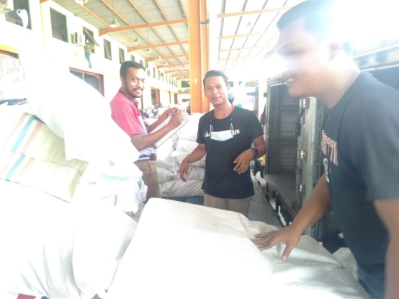 | Terdapat beberapa Agent yang | NIHIL | Sikon Aman | 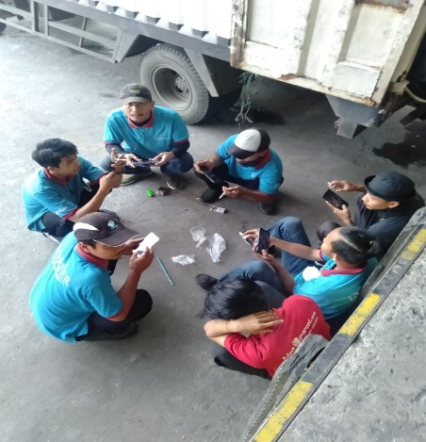 | Terdapat beberapa porter | 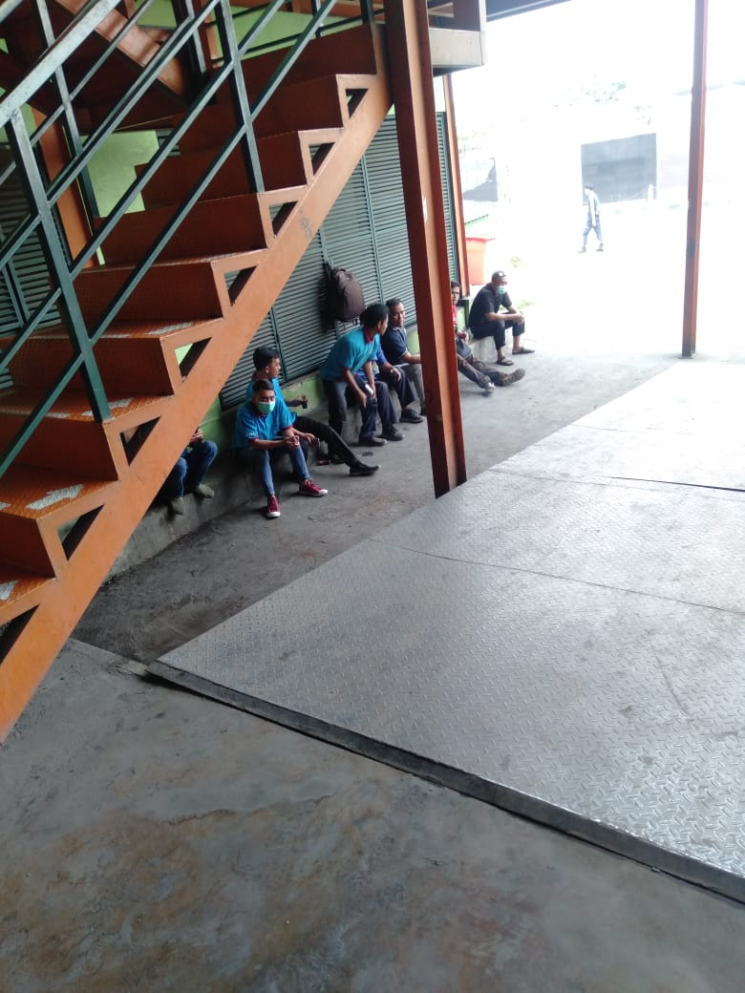 | Terdapat beberapa porter yang | NIHIL | Sikon Aman | YUDI K & HERA
 |  | tidak memakai masker di area |  |  |  | yang tidak memakai masker |  | sedang duduk berkumpul di area
 |  | kade Import. |  |  |  | dan sedang berkumpul di |  | depan Gerbang Genset
 |  | ACTION: |  |  |  | kade Incoming |  | ACTION:
 |  | Petugas Avsec telah menegur agent |  |  |  | ACTION: |  | Petugas Avsec telah menegur &
 |  | yang bersangkutan dan telah meng- |  |  |  | Petugas Avsec telah menegur |  | membubarkan Porter yang ber-
 |  | himbau agar memakai masker, |  |  |  | Porter yang bersangkutan untuk |  | kumpul di depan gerbang ganset
 |  | dan tidak mengizinkan naik ke kade |  |  |  | memakai masker & membubarkan |  | agar menjaga jarak.
 |  | jika belum melakukannya. |  |  |  | kerumunan yang dilakukan oleh
 |  |  |  |  |  | porter yang bersangkutan
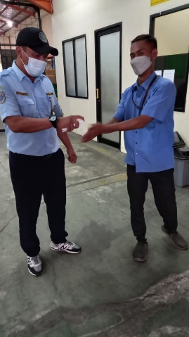
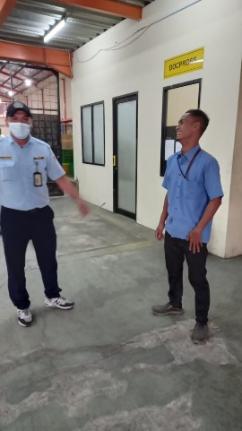
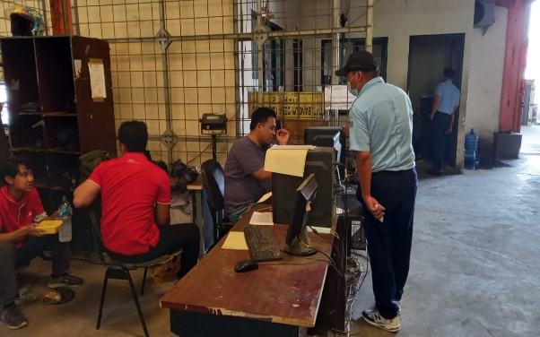
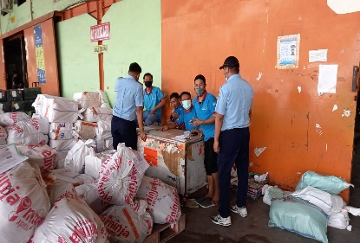
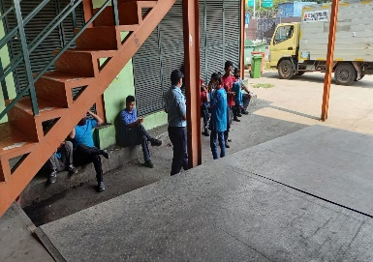
12:00:00 |  | Terdapat Operator Porklift tidak | NIHIL | Sikon Aman |  | Terdapat Petugas CDO Incoming |  | Terdapat beberapa Porter yang | NIHIL | Sikon Aman | YUDI K & HAFIZ
 |  | menggunakan masker |  |  |  | yang tidak memakai masker |  | berkerumunan & tidak memakai
 |  | ACTION: |  |  |  | ACTION: |  | masker di kade & di depan gerbang
 |  | Petugas Avsec telah menegur dan |  |  |  | Petugas Avsec telah menegur |  | genset.
 |  | menghimbau yang bersangkutan |  |  |  | dan menghimbau agar orang yang |  | Terdapat beberapa staff yang tidak
 |  | agar memakai masker |  |  |  | bersangkutan untuk tetap memakai |  | menggunakan masker didalam ruangan
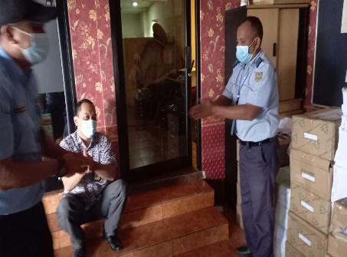
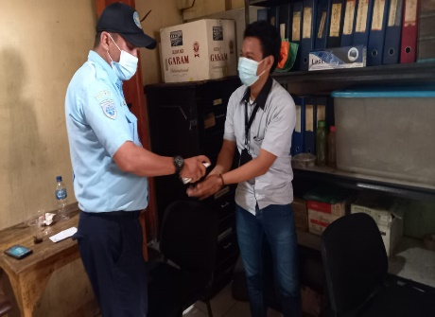
 |  |  |  |  |  | masker saat bekerja. |  | ACTION:
 |  |  |  |  |  |  |  | Petugas Avsec telah menegur Yang ber-
 |  |  |  |  |  |  |  | sangkutan agar memakai masker dan
 |  |  |  |  |  |  |  | menghindari kerumunan & menjaga jarak.
 |  |  |  |  |  |  |  | Petugas Avsec juga menyemprotkan
 |  |  |  |  |  |  |  | Handsanitizer kepada Staff & Porter yang
 |  |  |  |  |  |  |  | bersangkutan

PENGISIAN OXYGEN
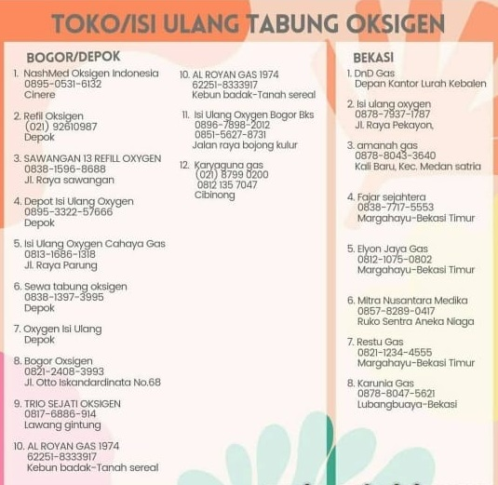
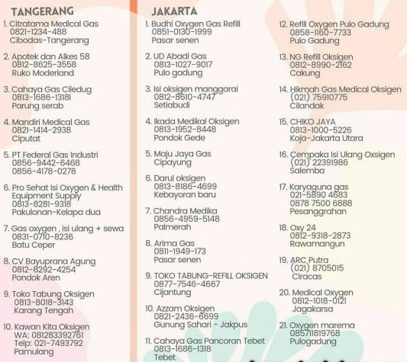
DAFTAR DEPOT ISI ULANG OXYGEN JABODETABEK

